ALO.1
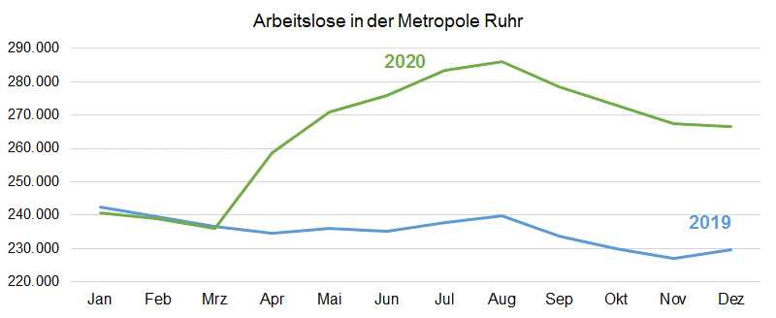
ALO.1 | Arbeitslose in der Metropole Ruhr
 | Überblick
 | Stand: 1.5.2021

 | Arbeitslosenquoten insgesamt |  |  | Arbeitslose | Veränderung gegenüber
 | Dec-20 | Nov-20 | Dec-19 | Dec-20 | Nov-20 |  | Dec-19
 | % | % | % | absolut | absolut | % | absolut | %

Metropole Ruhr | 9.9 | 9.9 | 8.5 | 266,611 | -764 | -0.3 | 36,989 | 16.1
NRW | 7.5 | 7.6 | 6.4 | 734,384 | -3,736 | -0.5 | 110,025 | 17.6
NRW ohne Metropole Ruhr | 6.6 | 6.6 | 5.6 | 467,773 | -2,972 | -0.6 | 73,036 | 18.5

Quelle: Bundesagentur für Arbeit
Bearbeitung: Regionalstatistik Ruhr.

